关系图
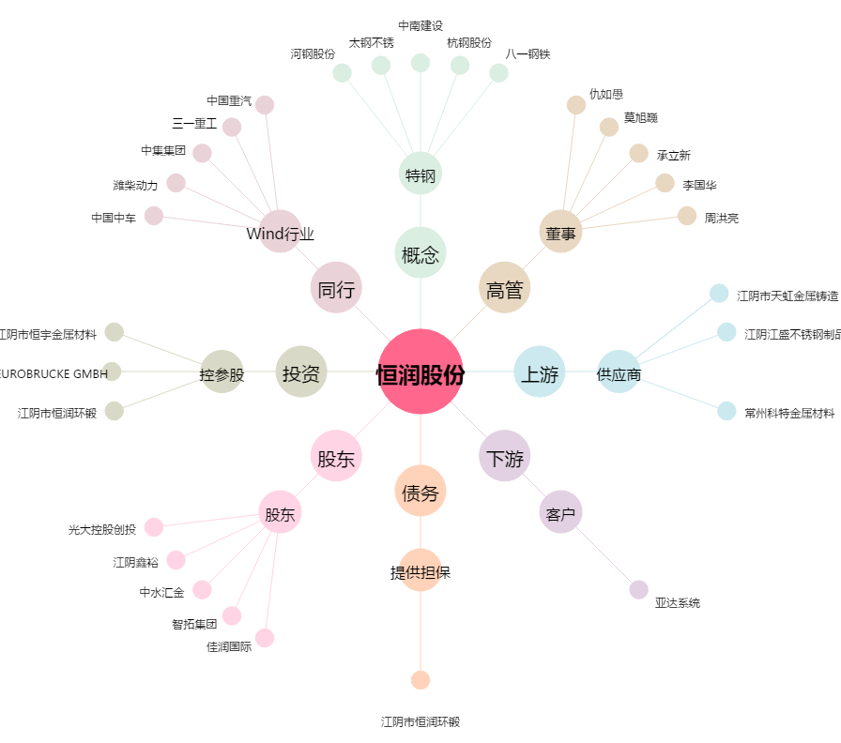
恒润股份[603985.SH] - 关系概览图

